CollectiveAccess
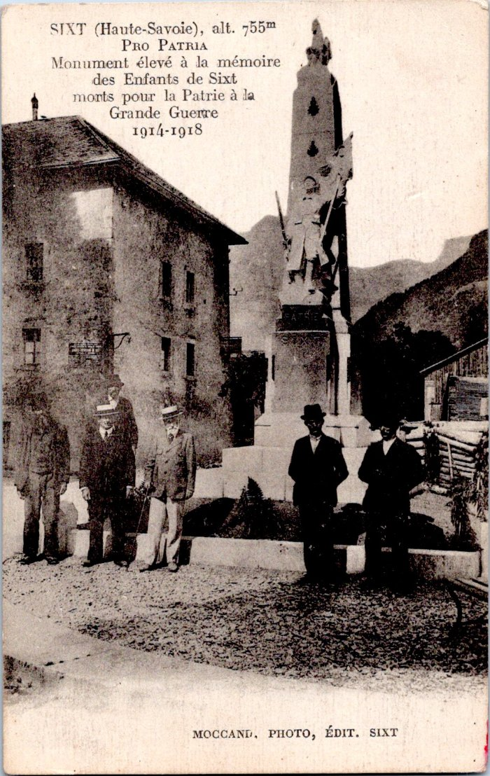
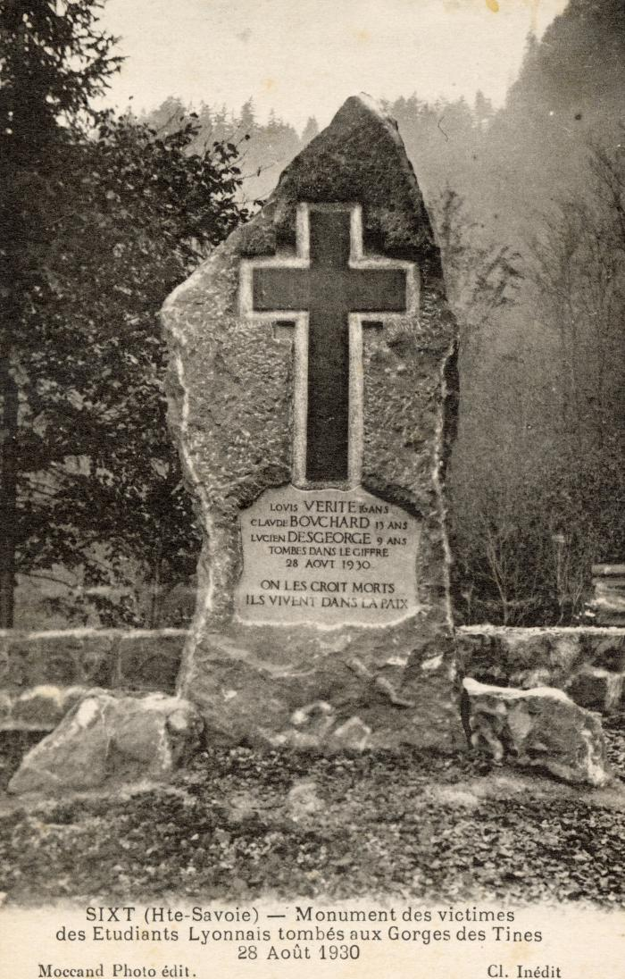
Image | Object | Description | Date
 | Monument aux morts de Sixt-Fer-à-Cheval (55-016) | "Pro Patria, Monument élevé à la mémoire des Enfants de Sixt morts pour la Patrie à la Grande Guerre 1914-1918"
 | Monument des victimes des Etudiants Lyonnais tombés aux Gorges des Tines le 28 août 1930 (56-074) | Monument des victimes des Etudiants Lyonnais tombés aux Gorges des Tines le 28 août 1930
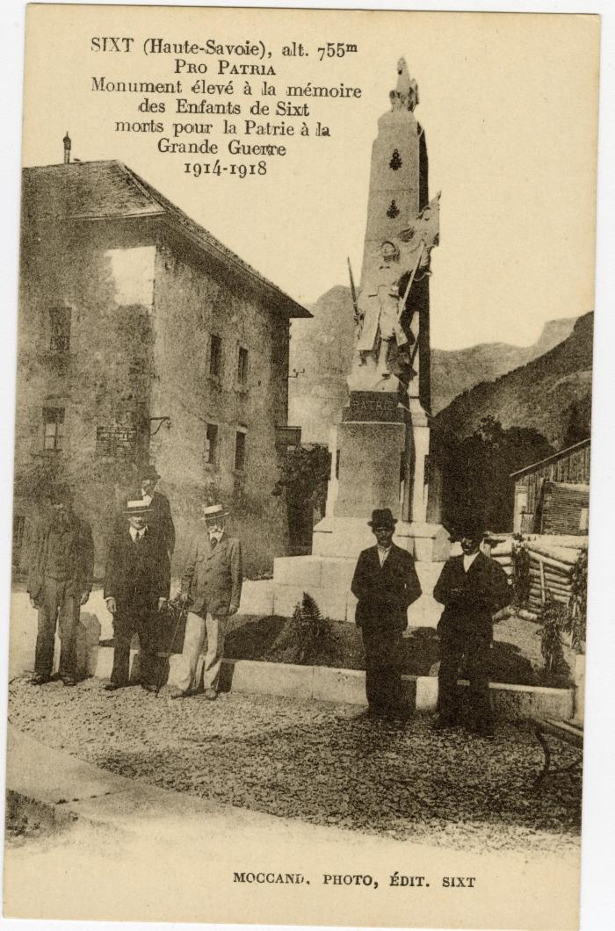
 | Photo devant le Monument aux morts (56-091) | Photo devant le Monument aux morts "Pro patria" Monument élevé à la mémoire des Enfants de Sixt morts pour la Patrie à la Grande guerre 1914-1918

